Tabellenblatt1
Punkt | X | Y | Z
1 | 0 | 0 | 0
2 | -6.163 | 13.157 | 0
3 | -11.131 | 23.763 | 0
4 | -16.650 | 35.554 | 0
5 | -22.585 | 48.212 | 0 |  | Passt nicht auf Estering, haben zu viel platz rechts
6 | -30.655 | 55.494 | 0
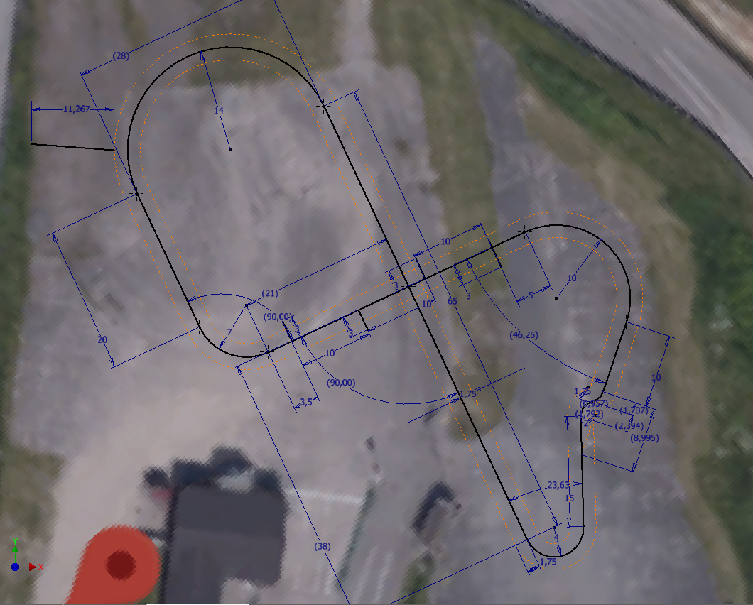
7 | -41.202 | 54.951 | 0 | geämdert
8 | -48.225 | 47.563 | 0
9 | -47.941 | 36.334 | 0
10 | -43.689 | 27.279 | 0
11 | -39.456 | 18.223 | 0
12 | -35.500 | 14.611 | 0
13 | -30.148 | 14.854 | 0
14 | -26.660 | 15.659 | 0
15 | -18.241 | 21.260 | 0
16 | -8.549 | 24.143 | 0 | geändert
17 | -0.130 | 29.744 | 0
18 | 4.716 | 31.186 | 0
19 | 15.075 | 30.041 | 0
20 | 18.433 | 25.328 | 0
21 | 18.433 | 18.932 | 0
22 | 16.775 | 14.019 | 0
23 | 15.235 | 9.457 | 0
24 | 12.647 | 5.700 | 0
25 | 12.418 | -1.353 | 0 | Y gefaked (Original 7,424)
26 | 12.610 | -8.850 | 0
27 | 11.613 | -11.596 | 0
28 | 8.826 | -12.947 | 0
29 | 4.989 | -10.650 | 0
30 | 2.452 | -5.235 | 0
31 |  |  | 0
32 |  |  | 0

